1_BI Publisher
支払フォーマット (全銀)
 | 標準BI Publisherをコピーし、文字コード、経費要件の修正

前提条件
 | 1. 本設計書としてはなし

実行環境
 | ・ | 実行環境 |  |  | ■ | SaaS |  | □ | PaaS

実行タイミング
 | ・ | 実行タイミング |  |  | □ | 夜間

帳票起動条件
 | No. |  | 実行サイクル |  |  |  | ユーザー/システム手順
 |  | 1 | 随時 |  |  |  | 支払プロセス要求実行時

利用ユーザ情報
 | 利用ユーザ情報を記載する。

 |  | No. |  | 利用ユーザ情報 |  |  |  |  |  |  | 備考
 |  |  | 1 | 財部経理部_担当者

標準機能からの変更なし
入力パラメータ
 | No. |  | パラメータ名 |  |  |  |  |  |  |  | 必須/任意 |  | データ型 |  | パラメータ・タイプ | デフォルト値 |  | 備考
 |  | - | -

 |  |  | 値リスト名 |  |  |  |  |  |  |  | タイプ |  |  | データソース

 |  |  | 抽出項目 |  |  |  |  |  |  | 抽出テーブル |  |  |  |  |  |  | 編集内容

 |  |  | 結合/抽出条件

帳票出力要件
 | 出力情報 |  |  |  |  |  | 値
 | 出力先 |  |  |  |  |  | SaaS
 | 出力形式 |  |  |  |  |  | CSV
 | 形式 |  |  |  |  |  | -
 | 向き |  |  |  |  |  | -
 | 行の最大出力数 |  |  |  |  |  | -
 | フォント |  |  |  |  |  | -
 | 行間 |  |  |  |  |  | -
 | 余白 |  |  |  |  |  | -
 | 罫線 |  |  |  |  |  | -

レイアウト
 | 別紙 |  | レイアウト 参照

項目説明
 | 1．ヘッダー部

 | 2．明細部

 | 3．フッター部

項目編集内容
 | 別紙 |  | 項目編集 参照

ドリルダウン
 | 1．ドリルダウン実施有無

 | 2．ダッシュボード

機能詳細

 | 1. 支払データ作成（ＦＢデータ）
 |  | --------------以下に標準からの変更内容を記載---------------------

 |  | 標準BI Publisher（JapaneseZengin.rtf）をコピー、別名（JapaneseZenginCostom.rtf）で保存する。
 |  | 以下の項目の修正を行う。
 |  | <OUTPUT CHARACTER SET>

IF SettlementPriority/Code = ’EXPRESS’ THEN 7
ELSIF SettlementPriority/Code = ’NORMAL’ THEN 8
ELSE
0
END IF
IF SettlementPriority/Code = ’EXPRESS’ THEN 7
ELSIF SettlementPriority/Code = ’NORMAL’ THEN 8
ELSE
7
END IF
 |  | <LEVEL>OutboundPayment
 |  | 112

 |  |  |  |  |  |  |  |  |  |  |  | →

別紙 レイアウト
レイアウト

 | BI Publisherで出力したイメージは以下の通り。

 | 1．帳票レイアウト
 |  | 出力時の帳票レイアウトイメージを定義する。

 |  | (1).レイアウト
 |  |  | 出力時は値のみ。
標準機能からの変更なし

別紙 項目編集
項目編集

 | BI Publisherの帳票出力対象項目の編集を行う。
 | データ取得項目の他、編集項目をすべて記載する。

マッピング

 | データ取得項目、帳票に必要になる項目をすべて記載する。
 | データ取得項目の他、編集項目をすべて記載する。
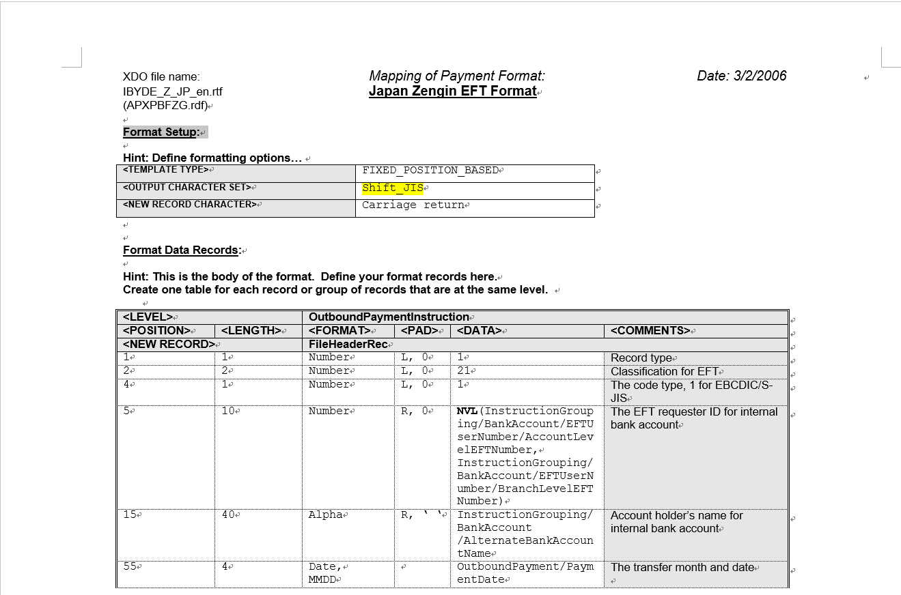
 |  | 1．ヘッダー
 |  |  | なし

 |  | 2．明細
 |  | No. | 項目名 | 改頁キー | ソートキー | 集計キー | 導出元 |  |  |  | 帳票項目編集要領 |  |  |  | 備考
 |  |  |  |  |  |  | 領域 | テーブル名 | 項目名 | 編集内容 | データ種別 | 桁数 | 列揃え | 書式
 |  | 1
 |  | 2
「UTF-8」→「Shift_JIS」へ変更
 |  | 3
 |  | 4
 |  | 5
 |  | 6
 |  | 7
 |  | 8
 |  | 9
 |  | 10
 |  | 11
 |  | 12
 |  | 13
 |  | 14
 |  | 15
 |  | 16
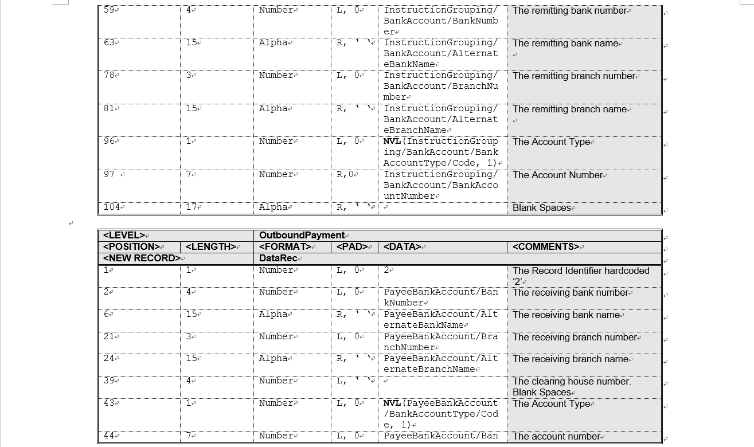

 |  | 結合条件

 |  | No.

 |  | 1

 |  | 抽出条件

 |  | No.

 |  | 1

 |  | 3．フッター
 |  |  | なし

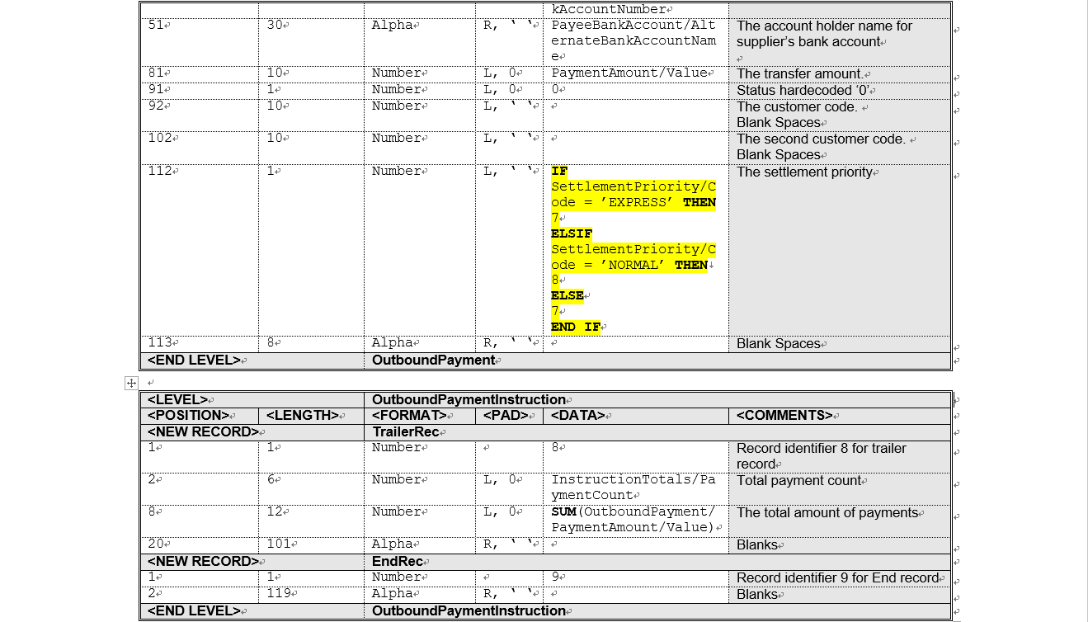

決済優先度が
電信（’EXPRESS’）、
文書（’NORMAL’）以外の場合は
7（電信（’EXPRESS’））をセット

